Sheet1
ВЗУ | Устройство | Принцип на действие | осн. х-ки | интрерфейсни х-ки | Изображение
FDD | Записващо/четяща глава, управляваща логика, шпинделен двигател и позиционер. | Магнитната записващо-четяща глава работи при условията на пълен контакт между глава и магнитен диск. Запаметяващите устройства са с едностранен или двустранен запис и съответно магнитните глави са едностранни и двустранни. | размер: Дисково устройство е класифицирано като 3.5-инчово устройство, което означава, че се вмества в 3.5-инчово гнездо за устройство в компютърна кутия. Първите флопи дискове били до 8 инча. Те са оформени като правоъгълна призма. Функция: Флопи дисковото устройство използва флопи дискети, които са оформени като тънки квадратчета. Основната функция на флопи дисковото устройство е да чете флопи дискове и да им записва данни. Употреби: Потребителите на компютри все още могат да използват флопи дискове и дискети за съхраняване на данни, които не изискват много място. Например, можете да съхранявате много документи за текстообработка и снимки с ниско качество, но няма да поставите много видео или музикални файлове на дискета. | 34 пина USB -лентов кабел | 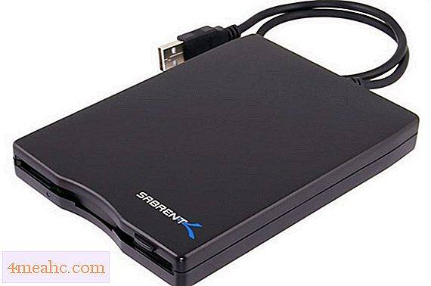
HDD | Твърдият диск е съставен от две части: основен блок- съдържа всички механични части- магнитни плочи, магн. дискове, двигатели, глави за четене и запис. платка с електроника- тя включва- специал. процесор, постоянна ROM памет, оперативна RAM за кеш памет на харддиска, сигнален процесор и схеми за връзка с интерфейса. | Магнитните плочи са изработени от алуминий или керамика, стъкло върху които е нанесено хромно покритие. Дисковете са разположени една над друга върху шпиндел (оста). Всяка плоча има пътечки върху които е записана информацията. Всички пътечки с еднакъв номер, разположени една над друга образуват цилиндър. Плочите са разделени на сектори. Сектора е с размер 512 байта. Номера на сектора се повтаря на всяка пътечка и така комп. от номер на сектор и номер на пътечка образуват уникален номер за запис на данните. Главите за четене са по една за всяка страна. Главите се движат постъпателно. Комбинацията от номер на цилиндъра и номер на главата също е уникален номер за откриване на пътечката. | -размер на плочите: -2.5′′;-5,25′′ -скорост на въртене- 5600 до 15000 оборота. От времето на въртене зависи времето за достъп и скоростта за предаване на данните. -производителност- зависи от времето за позициониране и скоростта на трансфер/предаване на данните. Времето за позициониране има две части- seek time; latency -seek time- времето необходимо на главите да се преместят от една позиция, в друга.-милисекунди. Големината му зависи от разтоянието между двете позиции. Винаги се изчислява средно- 4-10 милисек. - latency- синхрона между въртенето на плочите и преместването на главите и именно изчакването на главата, така че въртенето на плочите да докара дадената пътечка за четене. То зависи от скоростта на въртене. Измерва се в милисекунди. Двете времена служат за сравняване на два диска. | модерните HDD ползват интерфейси ATA, EIDE, SATA, SCSI, SAS, Firewire, ISB, SDIO и Fibre channel. | 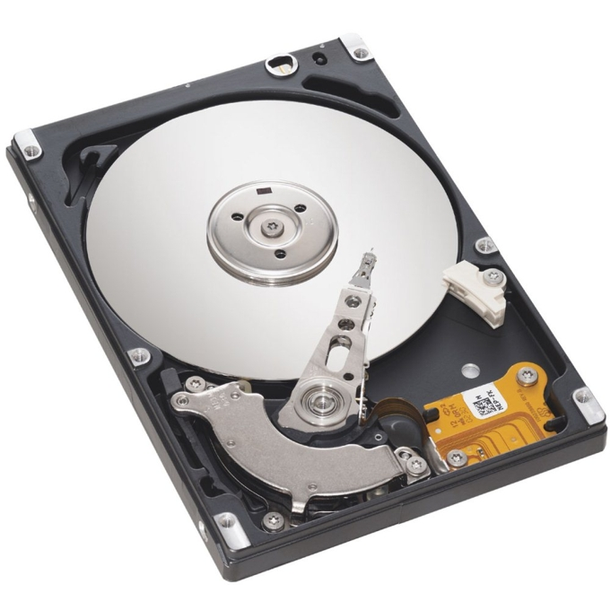
CD | Оптичните дискове се ползват с цел съхраняване на информация. (аудио, видео, и файлове). При всички видове оптични дискове се използва лазерен лъч с цел четене и запис като се използва един и същи лазерен лъч- диод. Като при четене и запис се използва различна мощност. | При повечето CD при запис се образува пътечка. Всеки блок освен потребителските данни съдържа и служебна инф. Тя е необходима за да може блока да се адресира и да се откриват евентуални грешки, възникнали при четене на данните. Грешките при четене се получават при неточно фокусиране на лазерния лъч, вибрации, както и прах и мръсотии по диска. Запомнящия слой е точно на определена дълбочина и съдържа данните записани в диска. Един диск може да има няколко запомнящи слоя. Материалът от който е изготвен запомнящия слой зависи от типа на оптичния диск- органична боя или специална сплав. | В началото са пуснати в масово производство, като тяхна цел е била записване на цифрово аудио. | За вътрешни устройства: - SCSI и IDE За външни: - USB и Firewire | 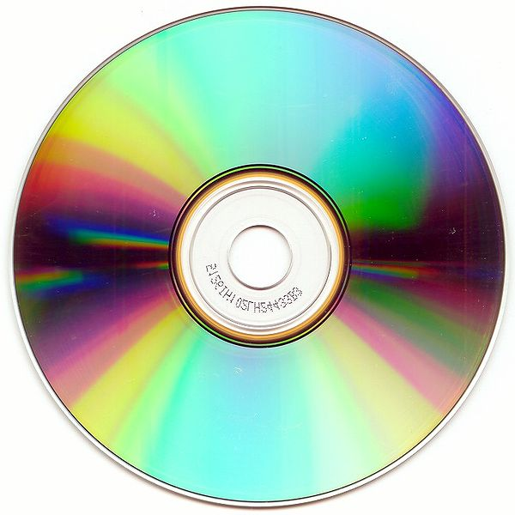
CD/ DVDR | Записът се реализира от притежателя- еднократно. | Запомнящият слой е във вид на органична боя. | DVD-R, съкратено от „Digital Versatile Disk Recordor“, е често срещан формат на DVD, който може да се записва, който изглежда точно като обикновения DVD, но като CD-R, може да се използва за запис на данни само веднъж, но четене на данни произволно много пъти . Това не е отделен формат на DVD, а по-скоро кратък термин за DVD устройство, което е съвместимо с всички обичайни формати за запис на DVD. Основен диск може да съхранява до 4,7 GB данни или медийни файлове, а двуслоен диск може да съхранява до 8,5 GB данни. Дискът може да се използва само веднъж и не може да се използва за запис отново, когато се извади от устройството. | За вътрешни устройства: - SCSI и IDE За външни: - USB и Firewire
CD/ DVDRW | Записът се реализира от притежателя- многократно- до 1000 пъти. | Запомнящият слой е специална сплав. | Mоже да побере до 4,7 GB. Добавя нов метод на писане, наречен „lossless linking“ („без загуба на свързване“), което го прави подходящ за произволен достъп (random access) при търсене на данни. Тази функция дава възможност формат на данните върху диска по подобие на DirectCD Format при CD-RW дисковете (възможност за изтриване на конкретен файл или файлове без изтриване на целия диск) и не е възможна при DVD-RW дисковете. DVD+RW трябва да бъде форматиран преди запис от DVD рекордер. | За вътрешни устройства: - SCSI и IDE За външни: - USB и Firewire
SSD | Полупроводникова външна запомняща памет, основана на принципа на flash паметите. За разлика от хард диска SSD не съдържа никакви механични части. Като полупроводников елемент елемент се използва силиций и в зависимост от използваната памет могат да бъдат с: SRAM, DRAM, Flash у-ва- nand памет. | signle level cell- при SLC се съхранява 1 бит в 1 клетка. Използват се за специализирани продукти от висок клас. Имат малък капацитет и висока цена. Имат висока производителност и трайност. -multi level cell- използват се за масова употреба. Имат ниска цена, имат по-ниска производителност и трайност. | Няма движещи се части- по-безшумни, по-издръжливи на удар. -кoнсумират 2-3 пъти по-малко електроенергия, имат почти нулево време за търсене на сектор. - много по-добри скорости за четене на запис. -малки размери и тегло. - по-висока цена | SATA 1.0; 2.0; 3.0; sata express

